模版
选题立项阶段 | 项目名称
 | 负责人
 | 预估项目周期（X个月）
 | 背景 （体现影响&价值）
 | 支援团队
问题分析阶段 | 现状 （找到问题）
 | 专项目标 | 目标 |  |  |  | 实际达成情况

 | 原因分析 （找到根因）
对策落地阶段 | 制定对策 （找到对策） | 对策列表 |  |  |  | 对策进展说明
 |  | 序号 | 对策 | 如何确认对策有效
 |  | 1
 |  | 2
 |  | 3
 |  | 4
 | 项目计划 | 序号 | 达成路径分解 | 详细计划 | 计划完成时间 | 实际完成时间 | 负责人 | 事项状态 | 进展状态 | 进展说明
 |  | 1
 |  | 1.1
 |  | 1.2
 |  | 1.3
 |  | 1.4
 |  | 1.5
 |  | 1.6
 |  | 1.7
 |  | 1.8
 |  | 2
 |  | 3.1
 |  | 3.2
 |  | 3.3
 |  | 4
 |  | 4.1
 |  | 4.2
 |  | 4.3
 |  | 4.4
 |  | 5 | 推广执行，稽核监控
 |  | 5.1
 |  | 5.2

对策落地阶段 | 项目不达标说明 | 情况1：对比里程碑设定的进度目标，正常or延迟；延期说明：原因是什么？如何追回目标？还是申请变更目标？ 情况2：对比设定的专项目标，达成or未达成；未达成说明：原因是什么？如何追回目标？还是申请变更目标？

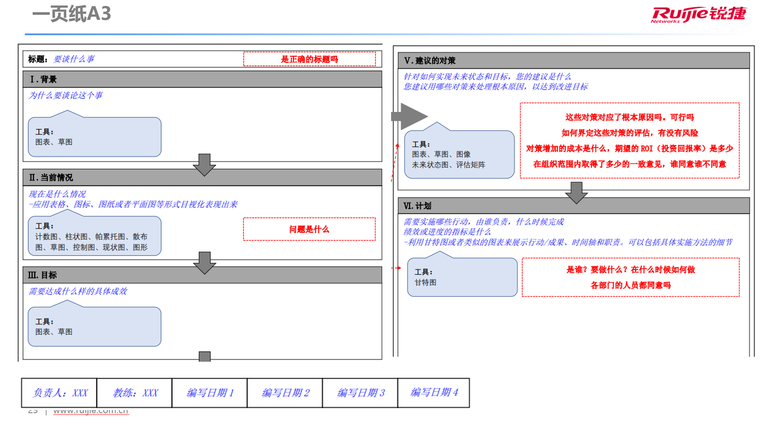

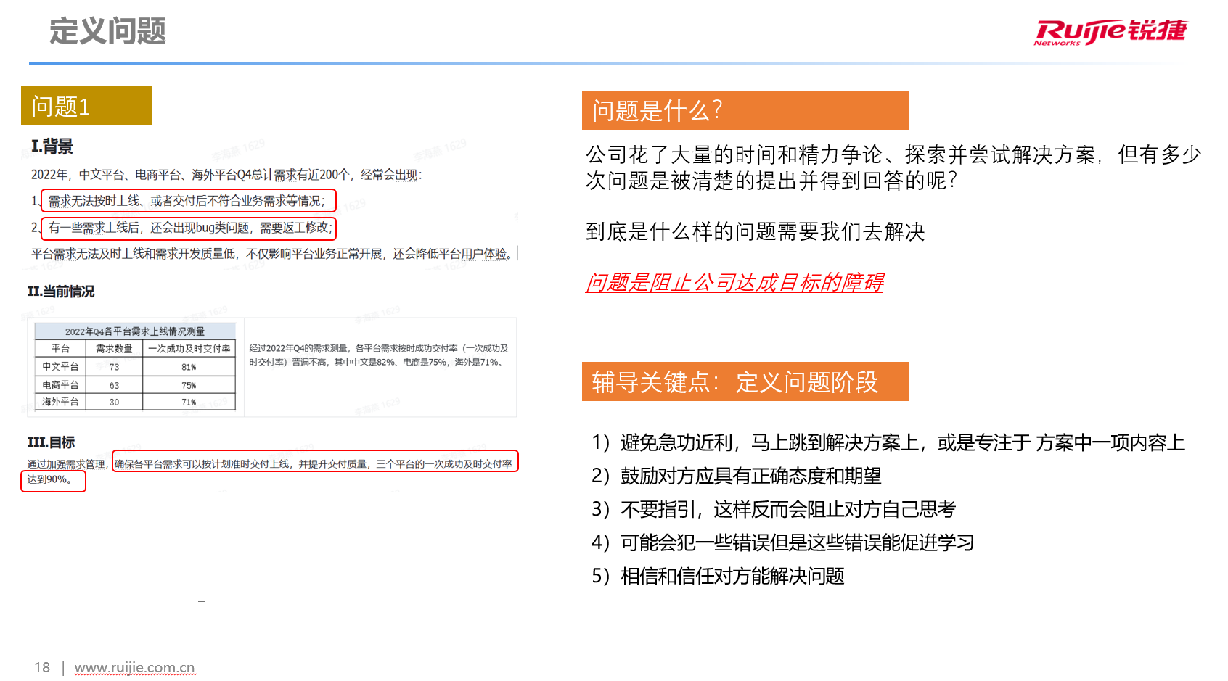

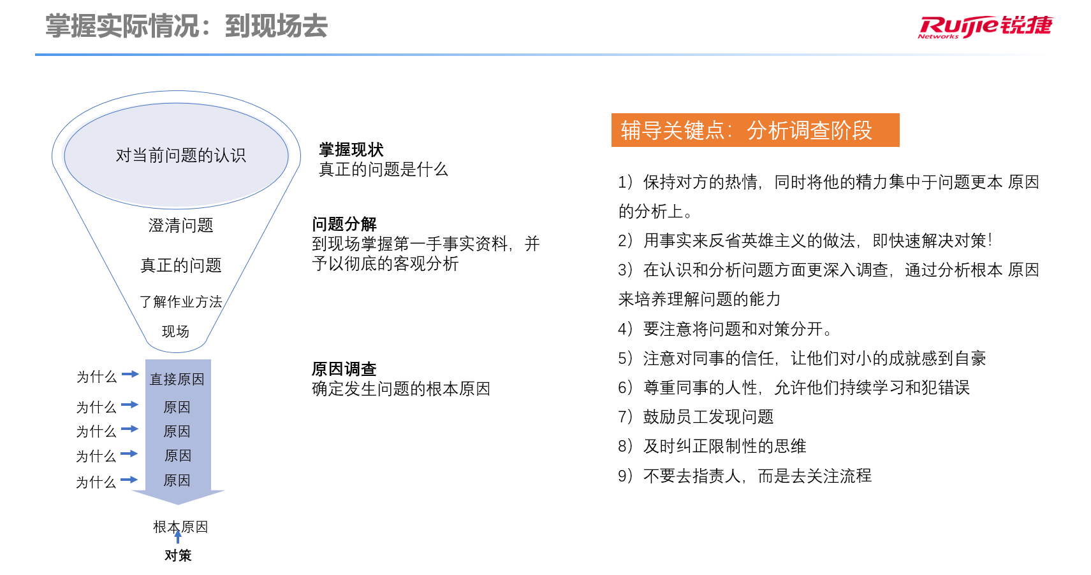

 |  |  |  |  |  |  |  |  |  | 学浪

A3-提高漏斗准确性
选题立项阶段 | 项目名称
 | 负责人
 | 预估项目周期（X个月）
 | 背景 （体现影响&价值）
 | 支援团队
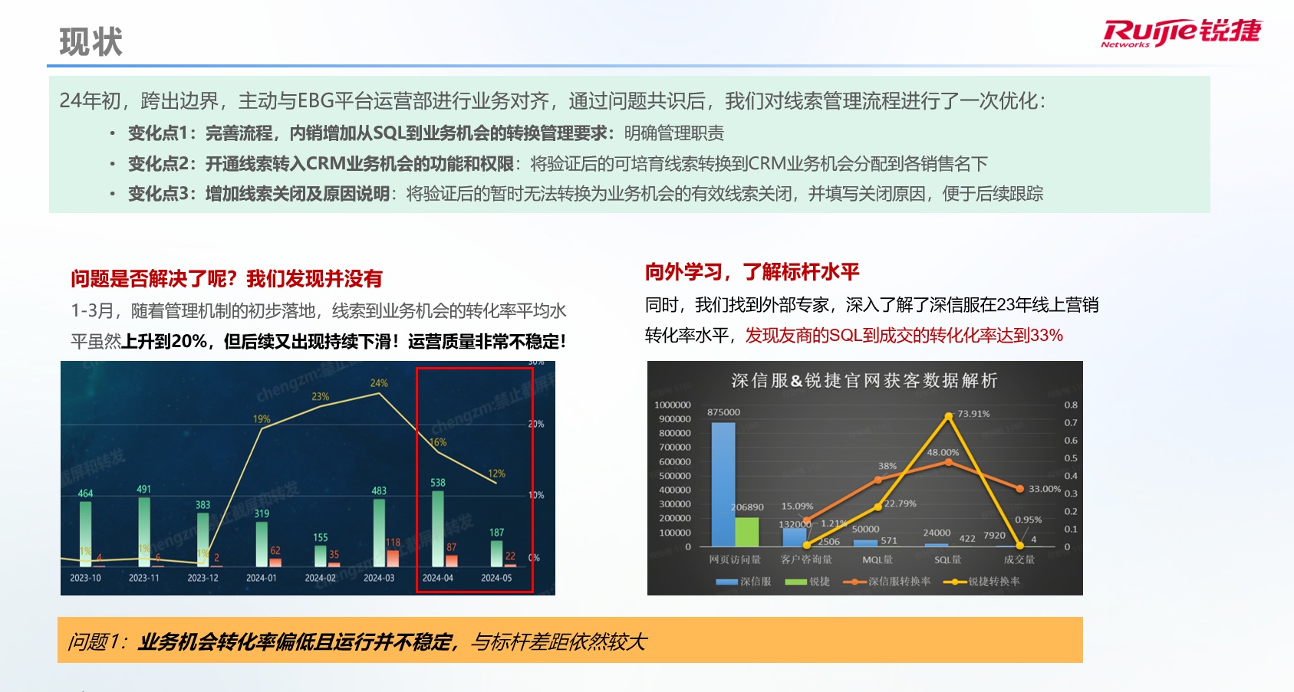
问题分析阶段 | 现状 （找到问题） | •先定分析逻辑思路，目的是全面分析，不遗漏 •到现场，指：数据、流程、员工工作现场，杜绝经验主义 PS：若有相关图表可另外增sheet补充 最终总结问题是什么：问题是理想与现实的差距
 | 专项目标 | 目标 |  |  |  | 实际达成情况
 |  | •符合SMART原则
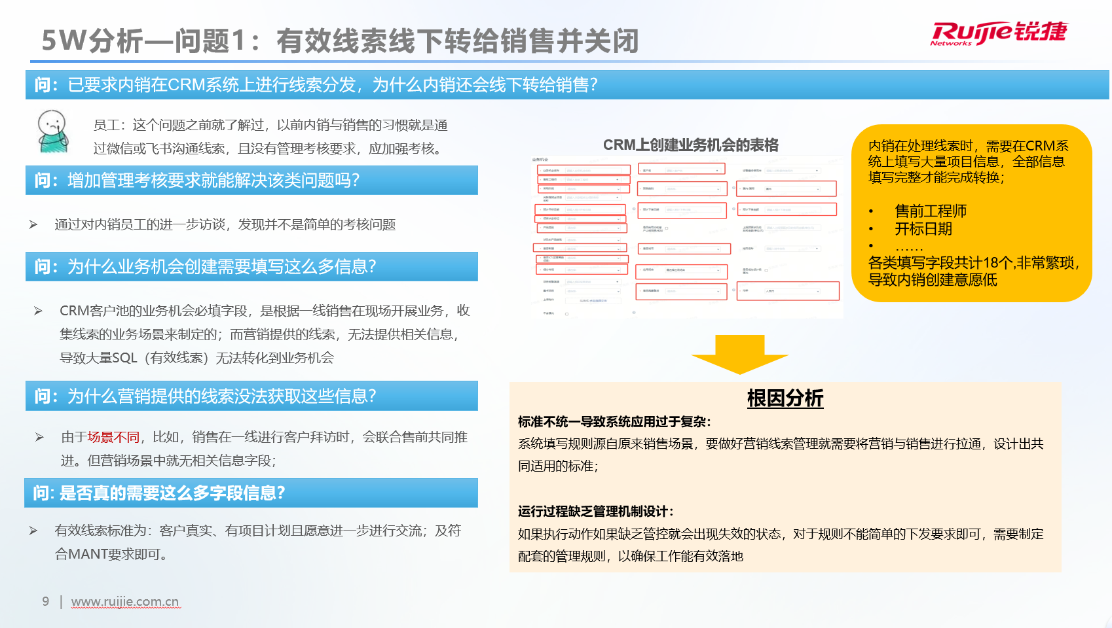
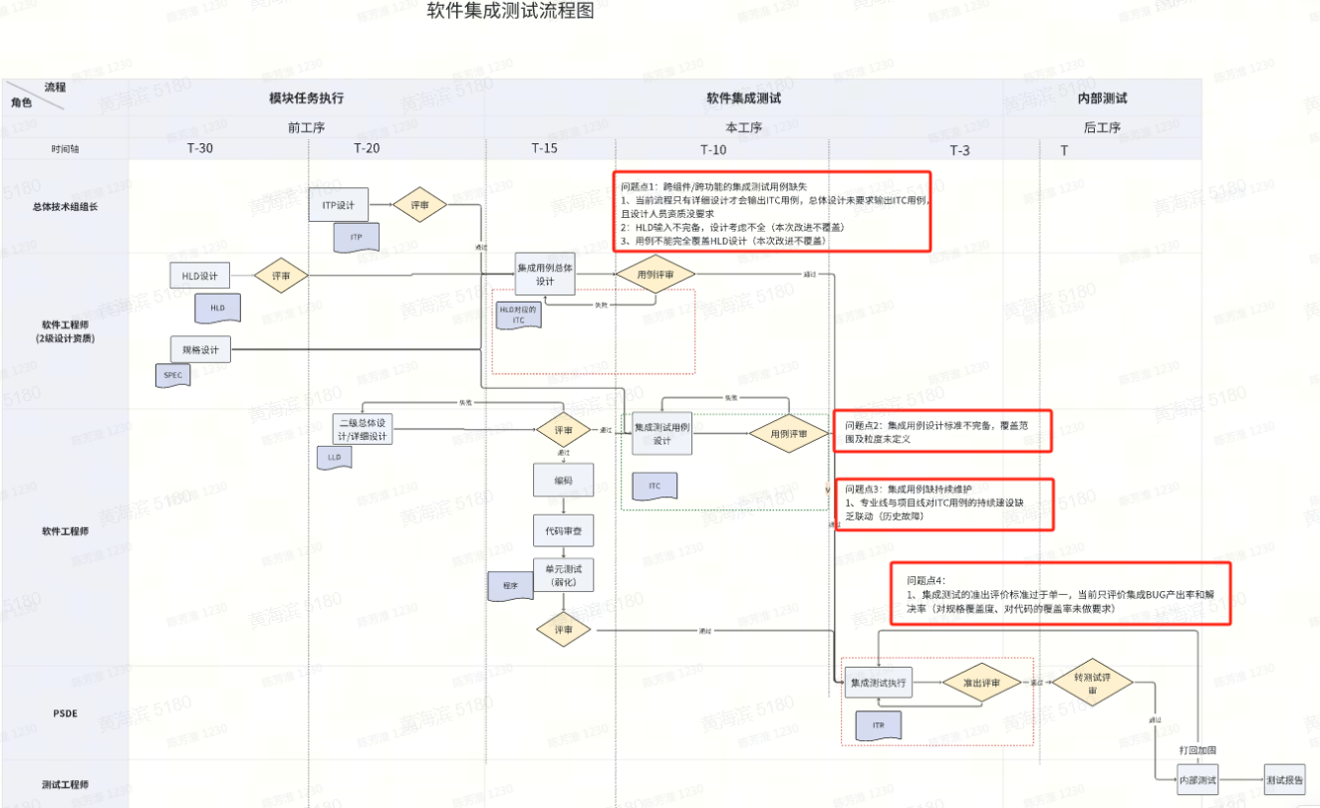
 | 原因分析 （找到根因） | •对每一个问题进行分析 •到现场，指：员工工作现场，杜绝经验主义 •刨根问到底，到可以制定对策为止 PS：若有相关图表可另外增sheet补充
对策落地阶段 | 制定对策 （找到对策） | 对策列表 |  |  |  | 对策进展说明
 |  | 序号 | 对策 | 如何确认对策有效
 |  | 1 |  | •对策有效性提前自我论证！
 |  | 2 |  | •对策有效性提前自我论证！
 | 项目计划 | 序号 | 达成路径分解 | 详细计划 | 计划完成时间 | 实际完成时间 | 负责人 | 事项状态 | 进展状态 | 进展说明
 |  | 1 | 对策1
 |  | 1.1 | 里程碑1
 |  | 1.2 | 里程碑2
 |  | 1.3 | 里程碑3
 |  | 2 | 对策2
 |  | 2.1 | 里程碑1
 |  | 2.2 | 里程碑2
 |  | 3 | 对策3
 |  | 3.1 | 里程碑1
 |  | 3.2 | 里程碑2
 |  | 3.3 | 里程碑3
 |  | 3.3
 |  | 3.4
 |  | 4
 |  | 4.1
 |  | 4.2
 |  | 4.3
 |  | 4.4
 |  | 5
 |  | 5.1
对策落地阶段 | 项目不达标说明 | 情况1：对比里程碑设定的进度目标，正常or延迟；延期说明：原因是什么？如何追回目标？还是申请变更目标？ 情况2：对比设定的专项目标，达成or未达成；未达成说明：原因是什么？如何追回目标？还是申请变更目标？

 |  |  |  |  |  |  |  |  |  | 学浪

